SJ-PLAYER-1
Názov testovacieho prípadu |  |  |  | Dátum a čas | Súčasný výsledok | Foto dokumentácia
Hráčov štít by sa mal minúť pred zdravím |  |  |  | 12/22/23 | Po zasiahnutí hráča projektilom/asteroidom je hráčovi najskôr odobraná hodnota štítu pred zdravím. Zdravie sa odoberá až po minutí štítu. | 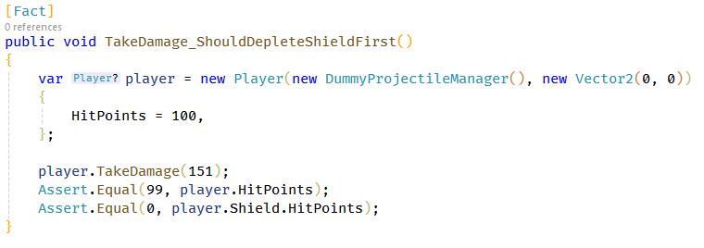

ID |  | SJ-PLAYER-1 | Meno testera | Kristán Lepka
Zariadenie |  | Desktop | Operačný systém | Windows 10
Nástroj realizácie |  | xUnit | Výsledok | Prešiel

Popis testovacieho prípadu |  |  |  |  | Očakávaný výsledok
Pri zásahu hráča projektilom alebo asteroidom by sa mala najskôr odčítavať hodnota jeho štítu pred zdravím. Až po minutí štítu odoberá z jeho zdravia. |  |  |  |  | Ak je hodnota poškodenia z projektilu alebo asteroidu menšia alebo rovná hodnote štítu, hráč najskôr príde o štít, jeho zdravie je nezmenené. Ak je poškodenie vyššie, hráč príde o štít a zvyšok sa uberie z jeho zdravia.

Kroky pre dosiahnutie
1 | Môže byť odštartovaná nová hra, alebo načítaná uložená
2 | Necháme nech hráča zasiahne asteroid alebo projektil v hre
3
4
5
6
7
8
9
10
11
12 |  |  |  |  | Poznámky
13 |  |  |  |  | Realizácia pomocou xUnit - stačí vytvoriť hráča a zavolať TakeDamage metódu. Následne sa skontrolujú hodnoty Health a Shield.
14
15
16
17
18
19
20

Výsledky
Neotestovaný
Prešiel
Neprešiel

SJ-WEAPON-1
Názov testovacieho prípadu |  |  |  | Dátum a čas | Súčasný výsledok | Foto dokumentácia
Zbraň by nemala strieľať pri prehriatí |  |  |  | 12/23/23 | Zbraň skutočne nie je schopná vystreliť nový projektil pokiaľ je prehriatá. | 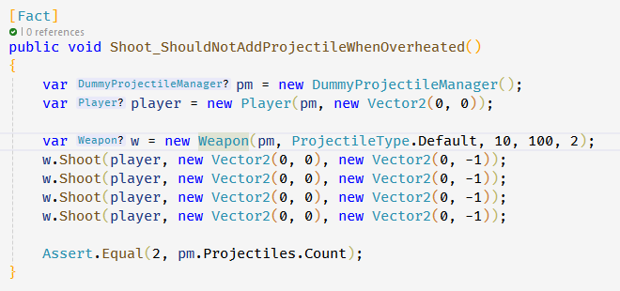

ID |  | SJ-WEAPON-1 | Meno testera | Kristán Lepka
Zariadenie |  | Desktop | Operačný systém | Windows 10
Nástroj realizácie |  | xUnit | Výsledok | Prešiel

Popis testovacieho prípadu |  |  |  |  | Očakávaný výsledok
Zbraň by nemala byť schopná vystreliť ak je prehriatá - najskôr musí vychladnúť. |  |  |  |  | Po dosiahnutí prehriatia nie je možné vystreliť ďalší projektil, kým sa zbraň neochladí.

Kroky pre dosiahnutie
1 | Môže byť odštartovaná nová hra, alebo načítaná uložená
2 | Strieľame (medzerník), pokým sa zbraň neprehreje
3
4
5
6
7
8
9
10
11
12 |  |  |  |  | Poznámky
13 |  |  |  |  | Realizácia pomocou xUnit - vytvoríme hráča a preňho novú zbraň s heat limitom 2. Cooldown čas nastavíme na dostatočne vysokú hodnotu. Každý výstrel pripočitáva 1 heat - možné max. 2 výstrely za sebou. Pokusíme sa vystreliť za sebou 4 krát. Následne spočítame koľko projektilov bolo vystrelených (mali by byť 2).
14
15
16
17
18
19
20

Výsledky
Neotestovaný
Prešiel
Neprešiel

SJ-COLLISION-1
Názov testovacieho prípadu |  |  |  | Dátum a čas | Súčasný výsledok | Foto dokumentácia
Projektily by nemali kolidovať s ich strelcom |  |  |  | 12/23/23 | Hráč nemôže kolidovať s vlastným projektilom. Mimozemšťan nemôže kolidovať so svojím, alebo projektilom iného mimozemšťana. | 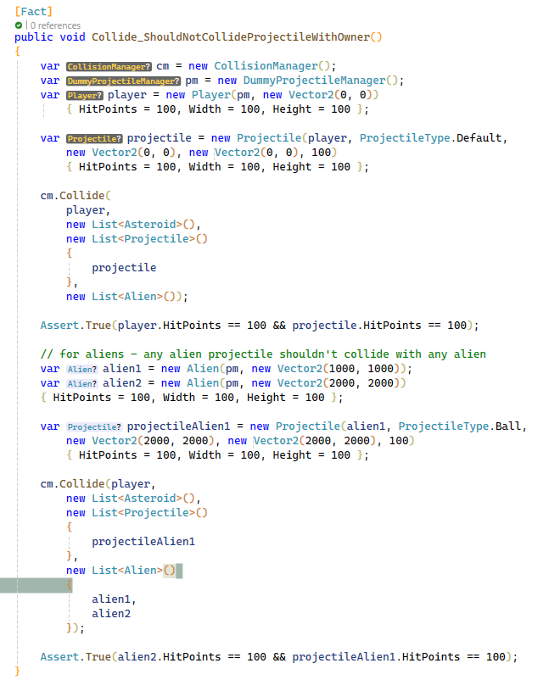

ID |  | SJ-COLLISION-1 | Meno testera | Kristán Lepka
Zariadenie |  | Desktop | Operačný systém | Windows 10
Nástroj realizácie |  | xUnit | Výsledok | Prešiel

Popis testovacieho prípadu |  |  |  |  | Očakávaný výsledok
Kvôli pomalej rýchlosti projektilov mimozemšťanov a ich rýchlemu pohybu musí byť zaistené že sa mimozemšťania sami nezničia. Toto by samozrejme malo platiť aj pre hráča a jeho projektily. |  |  |  |  | Kolízia medzi mimozemšťanmi a ich projektilmi by nemala nastať. To znamená akýkoľvek mimozemšťan s akýmkoľvek projektilom vystreleným sebou alebo iným mimozemšťanom. Pre hráča platí, že nesmie kolidovať s vlastným projektilom.

Kroky pre dosiahnutie
1 | Môže byť odštartovaná nová hra, alebo načítaná uložená
2 | Hráme hru a čakáme na situáciu kedy mimozemšťan narazí do svojho projektilu
3
4
5
6
7
8
9
10
11
12 |  |  |  |  | Poznámky
13 |  |  |  |  | Realizácia pomocou xUnit - vytvorenie hráča a jeho projektilu, nastavenie ich polohy na rovnakom mieste, následná kontrola collison managerom či tieto 2 objekty kolidovali. Pri mimozemšťanoch vytvorení dvaja + jeden projektil. Jeden mimozemšťan je vlastník, druhý dostane zásah. Collision manager by mal vyhodnotiť že projektil mimozemšťana 1 nekolidoval s mimozemšťanom 2.
14
15
16
17
18
19
20

Výsledky
Neotestovaný
Prešiel
Neprešiel

SJ-COLLISION-2
Názov testovacieho prípadu |  |  |  | Dátum a čas | Súčasný výsledok | Foto dokumentácia
Projektily mimozemšťanov by nemali kolidovať s asteroidmi |  |  |  | 12/26/23 | Projektily mimozešťanov preletia skrz asteroidy bez toho aby ich poškodili. | 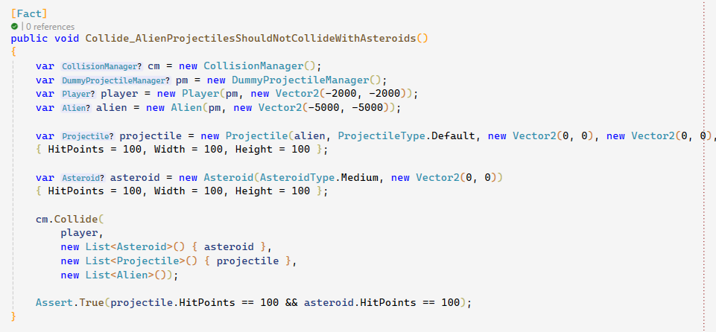

ID |  | SJ-COLLISION-2 | Meno testera | Kristán Lepka
Zariadenie |  | Desktop | Operačný systém | Windows 10
Nástroj realizácie |  | xUnit | Výsledok | Prešiel

Popis testovacieho prípadu |  |  |  |  | Očakávaný výsledok
Projektlily vystrelené ktorýmkoľvek mimozemšťanom by mali ignorovať asteroidy. |  |  |  |  | Všetky projektily, ktoré vystrelia mimozemšťania by mali ignorovať asteroidy (nepoškodiť/nezničiť ich).

Kroky pre dosiahnutie
1 | Môže byť odštartovaná nová hra, alebo načítaná uložená
2 | Hráme a čakáme pokiaľ sa projektil mimozemšťana dotkne asteroidu
3
4
5
6
7
8
9
10
11
12 |  |  |  |  | Poznámky
13 |  |  |  |  | Realizácia pomocou xUnit - vytvorený mimozemšťan a projektily jemu patriace, nastavená poloha projektilov a mimozešťanov na rovnakú hodnotu => dôjde ku kolízií? Collision manager by mal vyhodnotiť že ku kolízií nedošlo.
14
15
16
17
18
19
20

Výsledky
Neotestovaný
Prešiel
Neprešiel

SJ-COLLISION-3
Názov testovacieho prípadu |  |  |  | Dátum a čas | Súčasný výsledok | Foto dokumentácia
Hráčova loď by mala zničiť všetko ostatné |  |  |  | 12/26/23 | Náraz hráčovou loďou do asteroidu alebo mimzemšťana spôsobí ich okamžité zničenie. | 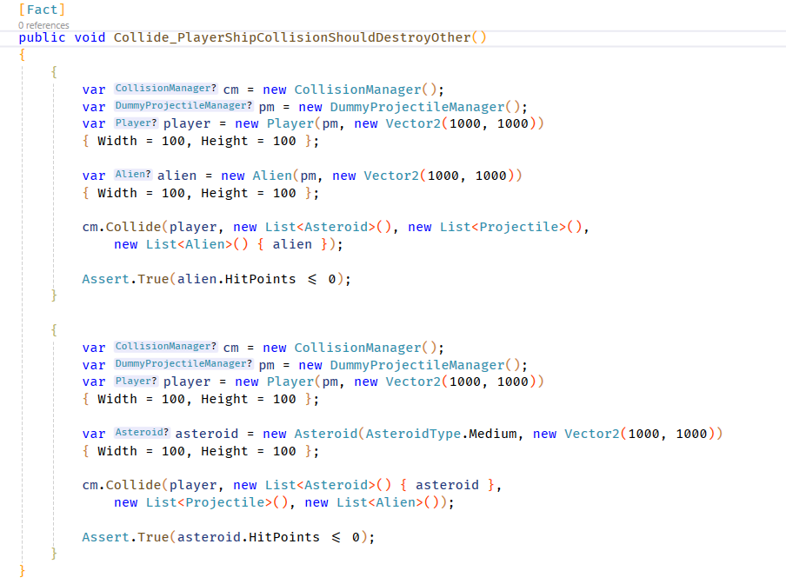

ID |  | SJ-COLLISION-3 | Meno testera | Kristán Lepka
Zariadenie |  | Desktop | Operačný systém | Windows 10
Nástroj realizácie |  | xUnit | Výsledok | Prešiel

Popis testovacieho prípadu |  |  |  |  | Očakávaný výsledok
Zásah hráčovou loďou, pokiaľ má hráč dostatok zdravia, by mal zničiť asteroidy a mimozemšťanov okamžite. |  |  |  |  | Pri kolízií hráčovej lode s asteroidom alebo mimozemšťanom, pokiaľ má hráč dostatok zdravia a štítu aby prežil kolíziu, asteroid/mimozešťan má byť okamžite zničený.

Kroky pre dosiahnutie
1 | Môže byť odštartovaná nová hra, alebo načítaná uložená
2 | Je potrebné sa uistiť, že pred nárazom má hráč plný štít a zdravie
3 | S loďou narazíme do ľubovoľného asteroidu
4 | Počkáme na obnovenie hráčovho štítu a zdravia
5 | Narazíme do ľubovoľného mimozemšťana
6
7
8
9
10
11
12 |  |  |  |  | Poznámky
13 |  |  |  |  | Realizácia pomocou xUnit - vytvorený hráč, mimozešťan a asteroid. Následne otestovaný výsledok kolízií hráča a mimozešťana/asteroidu (kontrola zdravia).
14
15
16
17
18
19
20

Výsledky
Neotestovaný
Prešiel
Neprešiel

SJ-HUD-1
Názov testovacieho prípadu |  |  |  | Dátum a čas | Súčasný výsledok | Foto dokumentácia
HUD by mal hráča informovať o zničení štítu a obnove |  |  |  | 12/28/23 | Hráč je po zničení štítu upozornený správou "SHIELDS DOWN". O dĺžke čakania pred obnovou je informovaný pásikom hviezdičiek pod správou "SHIELDS DOWN". Hviezdičky pribúdajú každú sekundu z boku obrazovky smerom k stredu až kým sa v strede nestretnú. Vtedy začne obnova štítu. | 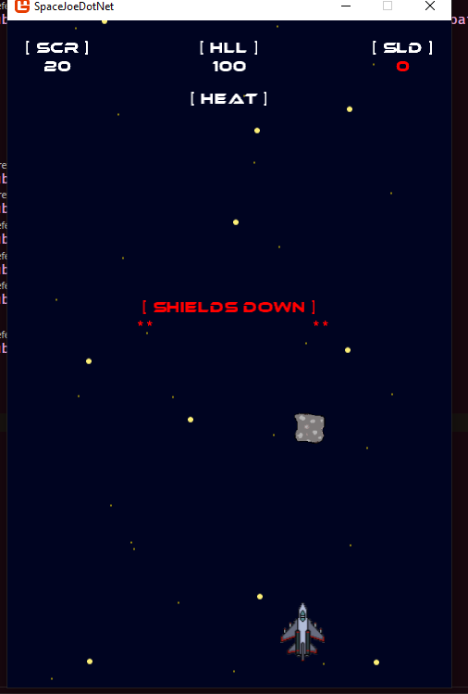 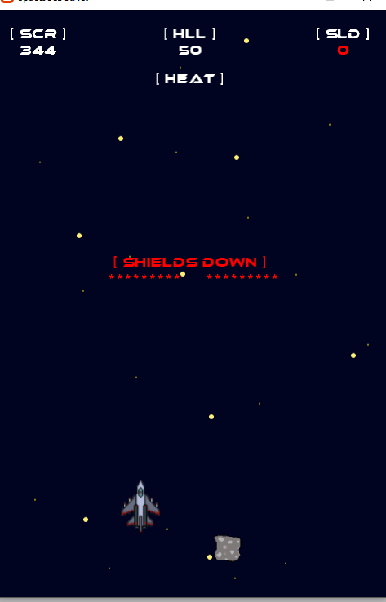

ID |  | SJ-HUD-1 | Meno testera | Kristán Lepka
Zariadenie |  | Desktop | Operačný systém | Windows 10
Nástroj realizácie |  | Manuálne | Výsledok | Prešiel

Popis testovacieho prípadu |  |  |  |  | Očakávaný výsledok
Používateľské rozhranie by malo hráča informovať o zničení štítu textom spolu s informáciou o obnovení štítu. |  |  |  |  | Na obrazovke sa má po zničení hráčovho štítu zobraziť správa "SHIELDS DOWN" alebo iná správa ktorá hráča jasne informuje. Správa by mala indikovať aj koľko času ostáva kým sa začne štít obnovovať.

Kroky pre dosiahnutie
1 | Môže byť odštartovaná nová hra, alebo načítaná uložená
2 | Necháme nech hráča zasiahne asteroid - hráč musí náraz prežiť
3
4
5
6
7
8
9
10
11
12 |  |  |  |  | Poznámky
13
14
15
16
17
18
19
20

Výsledky
Neotestovaný
Prešiel
Neprešiel

SJ-HUD-3
Názov testovacieho prípadu |  |  |  | Dátum a čas | Súčasný výsledok | Foto dokumentácia
Detekcia uloženej hry a prispôsobenie UI |  |  |  | 1/3/24 | Po zmazaní súboru s uloýenou hrou sa po zapnutí hry nezobrazí možnosť načítať hru, aplikácia správne detekuje zmazanie tohto súboru, a UI sa prispôsobí. | 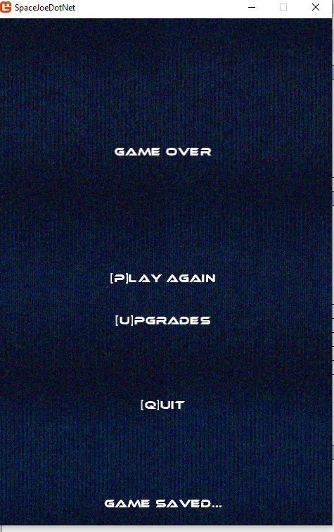 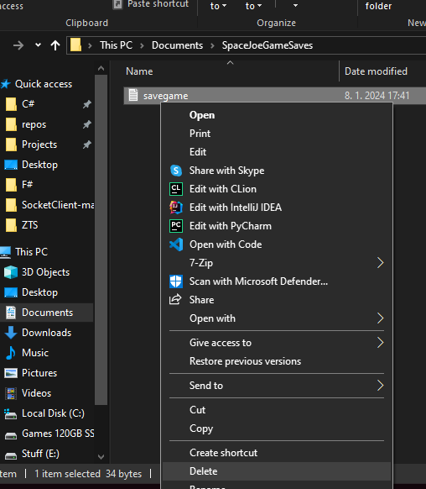 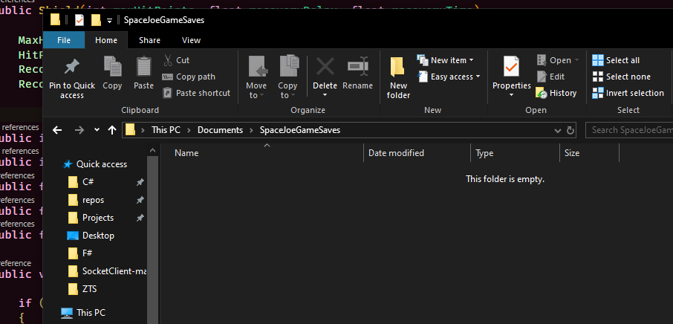 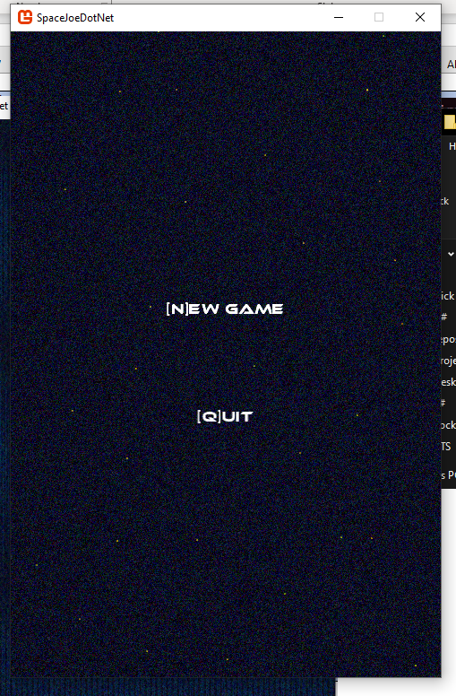

ID |  | SJ-HUD-3 | Meno testera | Kristán Lepka
Zariadenie |  | Desktop | Operačný systém | Windows 10
Nástroj realizácie |  | Manuálne | Výsledok | Prešiel

Popis testovacieho prípadu |  |  |  |  | Očakávaný výsledok
Hra by mala po zapnutí správne detekovať prítomnosť uložených údajov a hráčovi ponúknúť načítanie týchto údajov. V prípade že neexistujú by sa táto možnosť v UI nemala zobraziť. |  |  |  |  | V hlavnej ponuke by mala zmiznúť možnosť načítať uloženú hru, pokiaľ bol súbor s uloženou hrou zmazaný.

Kroky pre dosiahnutie
1 | Ak nemáme uloženú hru, začneme novú, necháme sa zničiť a uložíme ju
2 | Zapneme prieskumník súborov, poprípade terminál
3 | Navigujeme do priečinku Documents aktuálne prihláseného používateľa
4 | Navigujeme do priečinku SpaceJoeGameSaves, kde sa nachádza súbor savegame.txt
5 | Zmažeme tento súbor - savegame.txt
6 | Zapneme hru SpaceJoe
7
8
9
10
11
12 |  |  |  |  | Poznámky
13
14
15
16
17
18
19
20

Výsledky
Neotestovaný
Prešiel
Neprešiel

SJ-SAVE-1
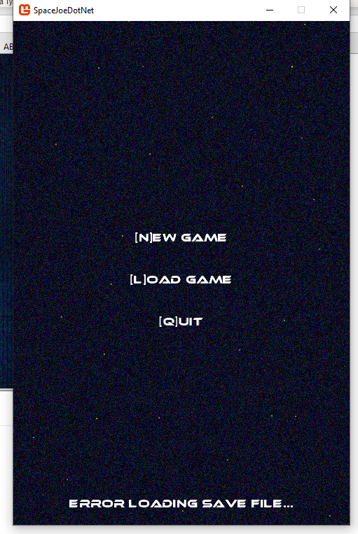
Názov testovacieho prípadu |  |  |  | Dátum a čas | Súčasný výsledok | Foto dokumentácia
Správne spracovanie poškodeného súboru uloženej hry |  |  |  | 1/4/24 | Používateľ je upozornený na poškodenie súboru s uloženou hrou po pokuse načítať hru. Upozornený je textom "ERROR LOADING SAVE FILE..." | 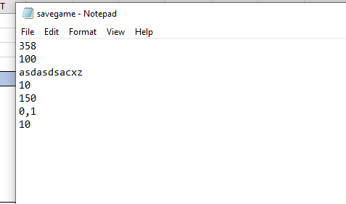

ID |  | SJ-SAVE-1 | Meno testera | Kristán Lepka
Zariadenie |  | Desktop | Operačný systém | Windows 10
Nástroj realizácie |  | Manuálne | Výsledok | Prešiel

Popis testovacieho prípadu |  |  |  |  | Očakávaný výsledok
Hra by mala správne zvládnuť prípad keď je súbor uloženej hry poškodený - napr. zmazané riadky, text na miesto čísel, ale pozor! - súbor musí stále existovať. Správnym zvládnutím sa rozumie to, že by hra nemala spadnúť a mala by užívateľa upozorniť na túto chybu. |  |  |  |  | Pri pokuse o načítanie poškodeného súboru uloženej hry by hra nemala spadnúť a mala by užívateľa zrozumitelne informovať o tom, že súbor je poškodený.

Kroky pre dosiahnutie
1 | Ak nemáme uloženú hru, začneme novú, necháme sa zničiť a uložíme ju
2 | Zapneme prieskumník súborov, poprípade terminál
3 | Navigujeme do priečinku Documents aktuálne prihláseného používateľa
4 | Navigujeme do priečinku SpaceJoeGameSaves, kde sa nachádza súbor savegame.txt
5 | V súbore savegame.txt zmažeme niektorý z riadkov, zmeníme čisla na text atď.
6 | Súbor uložíme
7 | Zapneme hru, zvolíme možnosť načítať uloženú hru
8
9
10
11
12 |  |  |  |  | Poznámky
13
14
15
16
17
18
19
20

Výsledky
Neotestovaný
Prešiel
Neprešiel

